Sheet1
Seleniumについて

1.初めに
 | 今回のメインはSeleniumの最新版である「Selenium WebDriver」です。これはSelenium2としても知られており、多くのプロジェクトで実際に使用されている、クロスブラウザテストに適したUI自動化ツールです。 原作者：Jason Huggins氏 豆：名前の由来 もともとジョークでつけられた名前。競合のテストツールとしてMercury Interactive社のQTP（Quick Test Professional）があった。Mercuryは水銀のことで、Seleniumは水銀の毒性をとってくれるセレンという物質からとったとのこと。
2.Seleniumとは
 | Jason Huggins氏談：「テストをしてくれるロボットのようなもの」 Webアプリケーションを様々なWebブラウザー上でテストするUI自動化ツール。人の手を使ってテストしていた部分をSeleniumがブラウザ操作してくれる。現在Seleniumは機能拡張が年々進んでおり複数のProjectsが存在している。
 | HP:http://www.seleniumhq.org/

 |  |  | Seleniumのイメージ画像
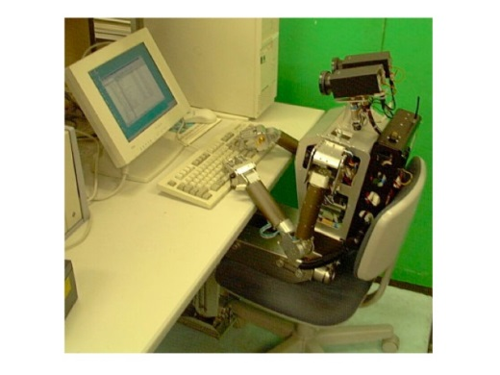

テストケース
テストケース
テストケース
・・・

Selenium君

3.Selenium Projects
 | 現在、Seleiumの公式ホームページに載っていたプロジェクト
 | Selenium RC (Selenium 1) |  |  |  |  | RC…Remote Control テストケース（Java、Python、Ruby など）をコマンドラインで実行可能で、複数のブラウザでもテスト可能。 JavaScriptコードをWebページに埋め込んでテストを実行させる。
 | Selenium WebDriver (Selenium 2) |  |  |  |  | Selenium RCとWebDriverを統合し、WebDriverの機能であるネイティブなブラウザ機能またはブラウザ拡張を用いてテストを実行させる。
 | Selenium IDE |  |  |  |  | Firefoxアドオン。テストケースを作成・実行するためのGUIツール。 操作の記録が可能で、記録した操作UIから実行したり。 WebDriverもしくはSelenium RCを使用したテストコードとしてエクスポートすることも可能。 ただし、WebDriverのエクスポートは、すべてのコマンドを忠実にエクスポートできるわけではない。
 | Selenium Grid |  |  |  |  | 複数のマシン上でSeleniumのテストを並列実行するためのツール。

 | その他のプロジェクト
 | Selenium Builder |  |  |  |  | Firefoxアドオン。Selenium IDEと同じくテストケースを作成・実行するためのGUIツール。 WebDriverエクスポートの欠点などを解消した、IDEの後継ツール。 http://sebuilder.github.io/se-builder/
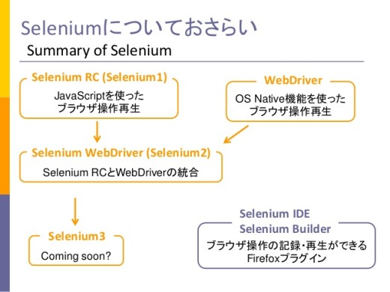

4.Seleniumの歴史

 | Selenium Core
 |  | 2004年米ThoughtWorks社で働いていたJason Huggins氏の社内向けテストツールが発展し、「Selenium Core」が作成される。 サーバ上にSelenium Coreのエンジンとテストスクリプト(HTML形式)を事前に配備しておき、ローカルPCからのアクセスを受けたときに、JavaScriptのブラウザ操作ロジックを埋め込んだページを返すという仕組み。 後々はそのまま使われるこは無いが、ブラウザ操作ロジックはSelenium RCやSelenium IDEの内部で使われることとなる。
①Webサーバにアクセス
Webアプリ
Selenium Core

テスト
スクリプト
②ブラウザ操作ロジック（Javascript）
が埋め込まれたWebページ

 |  |  | ローカルPC |  |  |  |  |  |  | Webサーバ

 | Selenium RC (Remote Control)
 |  | Selenium Coreのように、Webサーバー上にスクリプトを置かなくても利用できるようになった。 ※テストモジュールとWebサーバが分離された。 ローカルPC上で「Selenium Server」と呼ばれるプロキシサーバーを起動し、プロキシサーバーがJavaScriptのブラウザ操作ロジックをWebページに埋め込みむという仕組み。
テストスクリプト
(Java、Python、Rubyなど)
①起動
Selenium Server
②ブラウザ操作ロジック
（Javascript）

Selenium Core
③リクエスト
HTTP Proxy
⑦結果を戻す
⑥レスポンス
ブラウザ操作ロジック（Javascript）
が埋め込まれたWebページ

④リクエスト
⑤レスポンス
 |  | ローカルPC

Webアプリ

 |  |  |  |  |  |  | Webサーバ

 | Selenium IDE
 |  | ユーザーのブラウザ操作を記録して、そこからSeleniumのスクリプトを生成するFirefoxプラグイン。 スクリプトをこれまでより簡単に作成できるようになった。 Selenium Coreのロジックが埋め込まれており、Selenium IDE単体でのテストも可能。

 | WebDriver
 |  | Selenium RCの問題点である、JavaScript上のセキュリティ制限を回避するために、ブラウザ操作をJavaScriptではなく、ブラウザの拡張機能やOSネイティブの機能を使って行う仕組みがJavaライブラリとして開発された。

 | Selenium WebDriver
 |  | Selenium RCとWebDriverが統合し、それぞれの持つ利点、欠点を補うものができた。 ①WebDriver利点：ブラウザの拡張機能やOSネイティブの機能によるブラウザ操作，優秀な API など ②Selenium 利点；広範なブラウザのサポートなど 各ブラウザ用のドライバを介して、ブラウザを操作する仕組み。

テストスクリプト
(Java、Python、Rubyなど)
Firefox Driver
Webアプリ

IE Driver

Chrome Driver

Opera Driver

 |  | ローカルPC |  |  |  |  |  |  |  |  |  | Webサーバ
5.Selenium 2について

 | 5.1.主な特徴
 |  | 高度な自動UI操作
 |  |  | ブラウザの拡張機能やOSネイティブの機能が使用できることにより、高度なUI操作を実現

 |  | 複数のブラウザーに対応
 |  |  | Internet Explorer,Firefox,Chrome,Safari,Opera,etc.

 |  | 複数の言語に対応
 |  |  | Java,C#,Python,Ruby,JavaScript （Node）

 |  | 優れたAPI
 |  |  | WebDriverは、実装という観点から見て、よりオブジェクト指向でプログラミングされています。

 |  | モバイル対応
 |  |  | iPhoneDriverやAndroidDriverといったWebDriverも存在します。

 | 5.2.問題および注意点
 |  | Driverの対応問題
 |  |  | Selenium 2では各ブラウザに対応したDriverにより、ブラウザを操作します。よって、Driverがブラウザのバージョンに対応できていない場合、テストが失敗してしまいます。ブラウザはバージョンアップ頻度が高いソフトなのでこの問題は切実な問題だったりします。（特に、ChromeとかFirefoxとか） また、対応状況のドキュメントが分かりにくい(というか何処にあるんだ。。)のも問題です。

 |  | ブラウザごとにちょっとした設定の違いがある
 |  |  | Firefoxは特に設定の必要もなく動きますが、Internet Explorerではセキュリティ設定を変更する必要があったり、Chromeでは環境ごとのDriverが必要になったり、ブラウザと環境に合わせた設定が必要になります。 FirefoxDriverはデフォルトでSelenium2パッケージに含まれているのでもっとも簡単^^

 |  | Selenium 2自体はテスト機能を持っていない
 |  |  | Selenium 1と違い、Selenium 2はテスト機能を持っていません（asset系のメソッドがない）。Selenium 2でテストケースを作成する場合は、JavaだったらJunitなどのテストフレームワークと組み合わせて使用することになります。

6.Selenium 2の実装

 | 6.1.WebDriverクラス群
 |  | DriverはWebDriverの基本機能を定義したWebDriverインターフェースを実装します。

 |  |  | Firefoxを起動し、Googleを開くサンプルコード
 |  | 1 | package com.wd.test;
 |  | 2
 |  | 3 | import org.openqa.selenium.WebDriver;
 |  | 4 | import org.openqa.selenium.firefox.FirefoxDriver;
 |  | 5
 |  | 6 | public class NavigateToAUrl {
 |  | 7
 |  | 8 |  | public static void main(String[] args) {
 |  | 9 |  |  | WebDriver driver = new FirefoxDriver();
 |  | 10 |  |  | driver.get("http://www.google.com");
 |  | 11 |  | }
 |  | 12 | }

 |  |  | FirefoxDriver…Firefox用のDriver

WebDriver

RemoteWebDriver
HtmlUnitDriver
 |  |  |  |  |  |  |  |  |  |  | 最速・最軽量のWebDriver実装
 |  |  |  |  |  |  |  |  |  |  | HtmlUnitをベースにしている
 |  |  |  |  |  |  |  |  |  |  | Java実装
 |  |  |  |  |  |  |  | HtmlUnit
 |  |  |  |  |  |  |  |  | JavaプログラムのためのGUI-Lessブラウザ
OperaDriver
FirefoxDriver
IEDriver
ChromeDriver
 |  |  |  |  |  |  |  | etc.

 | 6.2.WebElement
 |  | WebElementとは、HTML要素に対応したWebDriver用語。

 |  |  | Firefoxを起動し、Googleを開き、クラブジラを検索するサンプルコード
 |  | 1 | package com.wd.test;
 |  | 2
 |  | 3 | import org.openqa.selenium.By;
 |  | 4 | import org.openqa.selenium.WebDriver;
 |  | 5 | import org.openqa.selenium.WebElement;
 |  | 6 | import org.openqa.selenium.firefox.FirefoxDriver;
 |  | 7
 |  | 8 | public class GoogleSearch {
 |  | 9
 |  | 10 |  | public static void main(String[] args) {
 |  | 11 |  |  | WebDriver driver = new FirefoxDriver();
 |  | 12 |  |  | driver.get("http://www.google.com");
 |  | 13 |  |  | WebElement searchBox = driver.findElement(By.name("q"));
 |  | 14 |  |  | searchBox.sendKeys("クラブジラ");
 |  | 15 |  |  | searchBox.submit();
 |  | 16 |  | }
 |  | 17 | }

 |  |  | findElement()メソッドでHTML上のnameが"q"（Byクラスによる指定）のWebElementを取得
 |  |  | 取得したWebElementに"クラブジラ"を設定
 |  |  | WebElementをsubmit

